スポンサー公告
私が２０００年に開発しました。
簡易型食品工場向け病原微生物検出キット

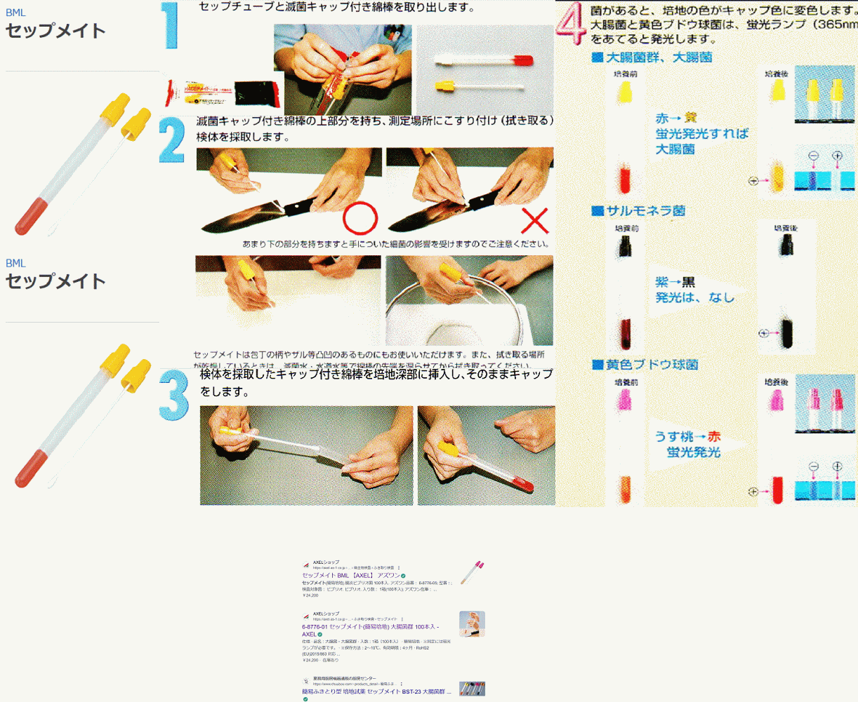

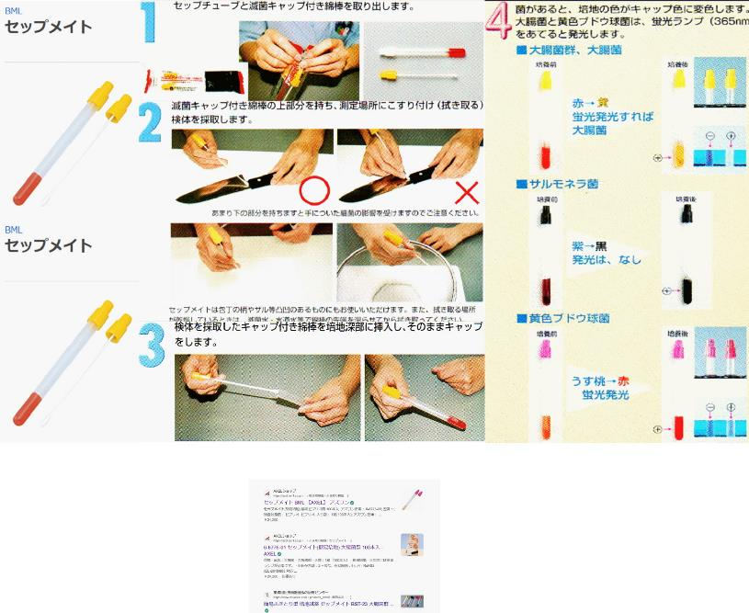

 | 取扱店 | アズワン

 |  | アマゾン | 出願番号（国際出願番号）：特願平9-365588
 |  |  | 公開番号（公開出願番号）：特開平11-178567
 |  | モノタロウ

15 ノロウイルス関連情報
ノロウイルス指数平年同等 散発事故発生 |  |  |  |  |  |  |  | 出典:東京都感染症情報センター
 |  |  |  |  |  |  |  | （最近５年間の週値の比較） ノロウイルスの感染周期は4年ですね 前回は2018年
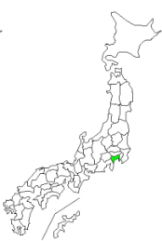
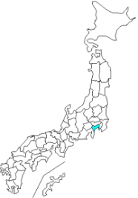
東京都は レベル 3 全国平均 (レベル3) 3.86

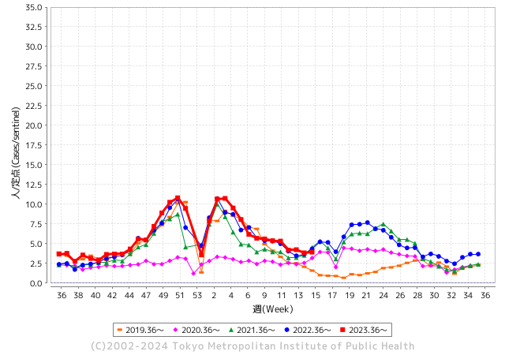
ノロウイルス今週のニュース
4月ですが、全国で８件

 |  |  |  |  |  |  |  |  |  |  |  | レベル5

 |  |  |  |  |  |  |  |  |  |  |  | レベル4

 |  |  |  |  |  |  |  |  |  |  |  | レベル3

 |  |  |  |  |  |  |  |  |  |  |  | レベル2
GⅡ 14週 4例 |  |  |  |  | GⅡ 15週 1例 |  |  |  |  |  |  | レベル1
地方衛生研究所情報 |  |  | 傾向 |  | 出典：地方衛生研究所ネットワーク
★数年間で1番目に高い比率でノロウイルス継続 |  |  |  |  |  |  |  | http://idsc.tokyo-eiken.go.jp/diseases/gastro/gastro/
 |  |  |  | 流行警報 | 警戒警報
 | 2024-04-21 |  | 低散発 | 定点観測値 |  | ▲:減少 | 今週のニュース（Noroｖｉｒｕｓ） (4/15-4/21) |  |  |  | 7
先週
今週
都道府県名 | 流行 ☆増加 ★減少☆★1つで約1ポイント |  |  | 2024/14週 | 2024/15週 | 対前週 | 大量発症事故（業種／内容） 今週 , 先週 |  |  |  | ニュースソース | 日時
北海道 | ☆ |  |  | 2.94 | 3.15 | 0.21 | 旭川市保健所は16日、市内の介護保険施設で17人が下痢や嘔吐（おうと）、発熱など感染性胃腸炎とみられる症状を訴え、便の検査をした9人からノロウイルスを検出したと発表した。… |  |  |  | 北海道新聞 | 2024-04-16 | 北海道
青森県 | ☆☆ |  |  | 1.32 | 3.49 | 2.17 |  |  |  |  |  |  | 青森県
岩手県 | ☆ |  |  | 4.3 | 4.98 | 0.68 | 盛岡市保健所は19日、管内の児童福祉施設1か所でノロウイルスによる感染性腸炎が集団発生したと発表しました。利用者と職員の計12人が嘔吐や下痢の症状を訴えました。今年度岩手県内で発生した感染性胃腸炎の集団 |  |  |  | 岩手放送 | 2024-04-19 | 岩手県
宮城県 | ☆ |  |  | 3.4 | 4.38 | 0.98 | 仙台市青葉区の飲食店で食事をした５５人が下痢や腹痛など食中毒とみられる症状を訴え、このうち１１人からノロウイルスが検出されたことが分かりました。 仙台市によりますと５５人は３月２６日から２９日にかけて仙台市青葉区の北の家族仙台第一生命タワービル店で飲食をしていたということです。 仙台市は５５人が共通して飲食を行ったこの飲食店での食事が食中毒の原因と特定し、この飲食店を８日から３日間の営業停止処分としました。 |  |  |  | 東日本放送 | 2024-04-08 | 宮城県
秋田県 | ☆ |  |  | 2.26 | 2.35 | 0.09 |  |  |  |  |  |  | 秋田県
山形県 | ★ |  |  | 2.96 | 2.43 | ▲ 0.53 |  |  |  |  |  |  | 山形県
福島県 | ★ |  |  | 3.02 | 2.37 | ▲ 0.65 |  |  |  |  |  |  | 福島県
茨城県 | ★ |  |  | 2.79 | 2.59 | ▲ 0.20 |  |  |  |  |  |  | 茨城県
栃木県 | ☆ |  |  | 1.73 | 2.21 | 0.48 | 県保健福祉部は９日、鹿沼市引田の釣り堀店「古戸中養魚場」が提供した料理が原因で、ノロウイルスによる食中毒が発生したと発表した。焼き魚や刺し身などを食べた４〜65歳の男女15人が吐き気や嘔吐（おうと）などを発症した。 |  |  |  | 下野新聞 | 2024-04-10 | 栃木県
群馬県 | ★ |  |  | 4.25 | 3.4 | ▲ 0.85 |  |  |  |  |  |  | 群馬県
埼玉県 | ☆ |  |  | 4.02 | 4.36 | 0.34 | さいたま市は11日、同市南区南浦和のすし店「かみや鮨」で食事をした13人からノロウイルスが検出されたと発表した。市は同日、食品衛生法に基づき同店を3日間の営業停止処分とした。 市生活衛生課によると、3月28日に同店を利用した2グループ23人のうち、20～60代の18人が腹痛や下痢、嘔吐（おうと）などの症状を訴えた。発症者は同店の出前や持ち帰りでちらしずしや握りずしなどを食べていた。 |  |  |  | 埼玉新聞 | 2024-04-12 | 埼玉県
千葉県 | ★ |  |  | 3.74 | 3.68 | ▲ 0.06 | 船橋市は15日、市内の飲食店「＃カキもビールも生がスキ。船橋駅前店」で生カキを食べた25人が下痢などの症状を訴え、発症者の便などからノロウイルスが検出されたと発表した。市保健所は同店の食事が原因の食中毒と断定し、同日1日間の営業停止処分とした。 |  |  |  | 千葉日報 | 2024-04-16 | 千葉県
東京都 | ☆ |  |  | 3.84 | 3.92 | 0.08 |  |  |  |  |  |  | 東京都
神奈川県 | - |  |  | 2.81 | 2.81 | 0.00 |  |  |  |  |  |  | 神奈川県
新潟県 | ☆ |  |  | 2.82 | 4.09 | 1.27 | 県によりますと、４月４日午後２時半ごろ、柏崎保健所管内の医療機関から柏崎保健所へ、「胃腸炎症状を呈した１０人程度を診察した。患者らは全員職場の同僚である」などと連絡がありました。保健所が調査した結果、４月２日および３日に柏崎市内の飲食店「いしと」が提供した弁当を食べた６５人のうち、２１人が４月３日午後１０時から発熱・下痢・吐き気などの症状を呈していたことが判明。検査の結果、１０人の患者と従業員１人の便からノロウイルスが検出されたということです。 |  |  |  | 新潟ニュース | 2024-04-09 | 新潟県
富山県 | ☆ |  |  | 9.29 | 10.36 | 1.07 |  |  |  |  |  |  | 富山県
石川県 | ★ |  |  | 6.24 | 6.17 | ▲ 0.07 |  |  |  |  |  |  | 石川県
福井県 | ☆ |  |  | 4.4 | 5.76 | 1.36 | 福井県は4月10日、同県坂井市の中華料理店が調理、提供した料理を食べた男女6人が腹痛や嘔吐などの症状を訴え、食中毒と断定したと発表した。有症者4人と調理従事者4人の便からノロウイルスが検出された。県は食品衛生法に基づき、同店を10日から2日間の営業停止処分にした。県医薬食品・衛生課によると、5日に同店で会食した2人が7日夕から発熱や下痢、嘔吐などを発症し、8日に受診したと坂井市内の医療機関から県坂井健康福祉センターに同日通報 |  |  |  | 福井新聞 | 2024-04-11 | 福井県
山梨県 | ★ |  |  | 2.54 | 2.5 | ▲ 0.04 |  |  |  |  |  |  | 山梨県
長野県 | ☆ |  |  | 2.26 | 3.26 | 1.00 | 佐久保健所は、佐久市内の社会福祉施設「ケアライフ礎(いしずえ)」を食中毒の原因施設と断定し、当該施設の給食業務委託事業者に対し令和6年4月10日から令和6年4月12日まで、3日間の営業停止を命じました。患者は、4月2日から4月3日に当該施設で調理、提供された食事を喫食した4グループ67名中の4グループ21名でした。環境保全研究所が行った検査により、 患者便及び調理従事者便からノロウイルスが検出されました。なお、患者は全員快方に向かって |  |  |  | 長野県（健康福祉部） | 2024-04-10 | 長野県
岐阜県 | ★ |  |  | 2.55 | 2.36 | ▲ 0.19 | 令和６年４月９日（火）２０時１０分頃、高山市内の医療機関から「仕出し弁当を喫食した複数人が嘔吐等の症状を呈している。」旨、飛騨保健所へ連絡がありました。飛騨保健所では、患者ら全員に共通する食事は当該施設内で調理された食品に限られること、患者及び調理従事者の便からノロウイルスが検出されたこと、患者を診察した医師から食中毒の届け出があったことから、当該施設が提供した食事を原因とする食中毒と断定し、本日、行政処分を行いました。発生状況等の概要は下記のとおりです。なお、患者らはいずれも快方に向かっています。 |  |  |  | 生活衛生課 | 2024-04-12 | 岐阜県
静岡県 | ☆ |  |  | 2.46 | 2.81 | 0.35
愛知県 | ☆ |  |  | 2.39 | 2.73 | 0.34 | 千種区池下1の飲食店「アンナプルナ 池下店」で7日に会食した利用客13人が食中毒を発症したと発表した。重症者はおらず、全員が快方に向かっているという。市保健所は15日、再発防止策が講じられるまで同店を営業禁止処分とした。 市によると、7日夜に利用したグループ35人のうち、10～20代の男女13人が吐き気や発熱、下痢の症状を訴えた。カレーやナンのほか、サラダやフライドポテトなどのビュッフェを食べたという。 |  |  |  | 中日新聞 | 2024-04-15 | 愛知県
三重県 | ☆☆ |  |  | 3.76 | 5.73 | 1.97 |  |  |  |  |  |  | 三重県
滋賀県 | ★ |  |  | 3.25 | 3.22 | ▲ 0.03 | 滋賀県は19日、草津市野路1丁目の飲食店「薪窯ピッツァとワイン酒場 NADESHICO」で会食した同市や京都市の18～22歳の女子大学生40人が腹痛や下痢などの症状を訴え、うち20人から食中毒の原因菌ウェルシュ菌を検出したと発表した。県草津保健所は食中毒と断定し、同店を20日まで2日間の営業停止処分とした。 県によると、学生らの会食には63人が参加し、14日午後5時半から約2時間、ブリのカルパッチョやカレー、グラタンなどを食べ、同日夜に症状が出始めた。全員が軽症で快方に向かっているという。店は17～18日に営業を自粛した。 |  |  |  | 京都新聞 | 2024-04-19 | 滋賀県
京都府 | ★ |  |  | 4.51 | 4.34 | ▲ 0.17 | 京都府によりますと、１２日に亀岡市にある「がんこ亀岡楽々荘」で、刺身や菜の花のおひたしなどを食べた２３〜７４歳の男女５３人がおう吐や下痢など食中毒の症状を訴えたということです。 全員、症状は軽く快方に向かっているということです。 検査の結果、１４人からノロウイルスが検出されたため南丹保健所は集団食中毒と断定し、「がんこ亀岡楽々荘」を１７日と１８日の２日間営業停止処分としました。 |  |  |  | 関西ニュース | 2024-04-17 | 京都府
大阪府 | ☆ |  |  | 4.11 | 4.63 | 0.52 |  |  |  |  |  |  | 大阪府
兵庫県 | ☆ |  |  | 5.11 | 5.46 | 0.35 |  |  |  |  |  |  | 兵庫県
奈良県 | ☆ |  |  | 3.76 | 3.88 | 0.12 |  |  |  |  |  |  | 奈良県
和歌山県 | ☆ |  |  | 3.57 | 4.57 | 1.00 | 和歌山市によりますと、16日（火）午前10時ごろ、和歌山市内の医療機関・日赤和歌山医療センターから「同時期におう吐、下痢等の症状を呈する者が複数いる」と連絡がありました。 保健所が調査を行ったところ、日赤和歌山医療センターに入る売店で製造された弁当を食べた病院職員6人（20代～40代の男女）が症状を訴え、うち4人と、調理担当者からノロウイルスが検出されたということです。このため保健所は、この売店で11日（木）と12日（金）に製造された弁当が食中毒の原因と断定し、売店を3日間の営業停止としました。 |  |  |  | 和歌山放送 | 2024-04-19 | 和歌山県
鳥取県 | ★ |  |  | 5.63 | 5.42 | ▲ 0.21 |  |  |  |  |  |  | 鳥取県
島根県 | ★ |  |  | 5.26 | 4.04 | ▲ 1.22 |  |  |  |  |  |  | 島根県
岡山県 | ★ |  |  | 3.41 | 3.35 | ▲ 0.06 |  |  |  |  |  |  | 岡山県
広島県 | ★ |  |  | 4.34 | 4.31 | ▲ 0.03 |  |  |  |  |  |  | 広島県
山口県 | ☆ |  |  | 3.53 | 4.3 | 0.77 |  |  |  |  |  |  | 山口県
徳島県 | ☆ |  |  | 2.87 | 3.04 | 0.17 |  |  |  |  |  |  | 徳島県
香川県 | ★ |  |  | 5.5 | 4.21 | ▲ 1.29 |  |  |  |  |  |  | 香川県
愛媛県 | ★ |  |  | 6.57 | 6.3 | ▲ 0.27 |  |  |  |  |  |  | 愛媛県
高知県 | ★ |  |  | 2.52 | 2.24 | ▲ 0.28 |  |  |  |  |  |  | 高知県
福岡県 | ☆ |  |  | 3.88 | 4.14 | 0.26 | 福岡市によりますと、東区の保育施設で４月７日、園児４人に嘔吐や下痢の症状が出ました。その後１週間に別の園児７人にも、嘔吐や下痢の症状が見られ医療機関の検査の結果、ノロウイルスが検出されました。重症者はおらず、全員快方に向かっているということです。ノロウイルスは汚染された二枚貝などを生や加熱が不十分な状態で食べることで感染し、さらに感染した人の嘔吐物などからも二次感染を引き起こすおそれがあります。 |  |  |  | RKB毎日放送 | 2024-04-15 | 福岡県
佐賀県 | ★ |  |  | 2.43 | 1.57 | ▲ 0.86 |  |  |  |  |  |  | 佐賀県
長崎県 | ★ |  |  | 2.58 | 2.43 | ▲ 0.15 |  |  |  |  |  |  | 長崎県
熊本県 | ☆ |  |  | 4.5 | 4.94 | 0.44 |  |  |  |  |  |  | 熊本県
大分県 | ☆ |  |  | 7.25 | 7.53 | 0.28 |  |  |  |  |  |  | 大分県
宮崎県 | ★ |  |  | 4.58 | 4.08 | ▲ 0.50 |  |  |  |  |  |  | 宮崎県
鹿児島県 | ☆ |  |  | 4.74 | 5.49 | 0.75 |  |  |  |  |  |  | 鹿児島県
沖縄県 | ★ |  |  | 2.2 | 2 | ▲ 0.20 |  |  |  |  |  |  | 沖縄県
全国 | ☆ |  |  | 3.64 | 3.86 | 0.22
 |  |  |  |  |  |  |  |  |  |  | 0 | 1
 |  |  |  | 今週 |  |  | 管理レベル「3」
 |  | 先週に比べて全国平均は |  |  |  | 3.86 | ：先週より | 0.22
 |  | 東京都は |  |  |  | 3.92 | ：先週より | 0.08
 |  | 最高指数は |  |  | 富山県 | 10.36 | 全国で10.00を超える都道府県数は |  | 1ヶ所 | 増減 | 1

3 | 11月ー3月中9-10月、4月以降 施設の所在市町村で 流行・食中毒が複数件報告される。 定点観測値が5.00～10.00 |  |  |  |  | 【情報共有】業界・地域のニュースを掲示して、注意を促す 【常設】（次亜塩素系消毒剤)、うがい薬(イソジン） 【行動】出勤時、休憩後、退社時に手洗いの指示と徹底 【体調管理】健康状態の聞き取り、対応記録 予防的検査の実施、健康保菌者への生活指導、待機指示 【訓練】嘔吐物処理の実施訓練 【お客様・パートナー】客、納品業者に体調不良者がある場合には日報に記録

15 衛生訓話
毎週 ひとつ 覚えていきましょう
今週のお題(作業は決められた時間内に決められた温度内で行う)
なぜ 調理や加工は決められた時間・温度内でやらなければならないのですか?
↓ 職場の先輩は以下のことを理解して わかり易く 指導しましょう ↓

 | 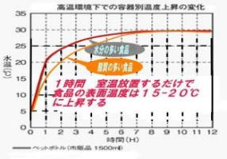 | ★冷蔵で５℃に冷やしていても室温３０℃に放置すると、瞬く間に食品表面温度は上昇する。 ★腸炎ビブリオや大腸菌は２０分程度で倍増する。 ★加熱、冷却調理機などの製造能力を超えて調理しようとすると、トータルの調理時間は大幅に長くなる。 ★製造量を場当たり的に変更、増やすことは事故につながりやすい。 ★製造時間が長くなれば、続く包装、保管や配送時間等にも影響が出る。

 | 安全な食品を顧客要求に応え継続的に作るには、勘や経験だけでは限界がある。 調理品や食料品を製造する時には、製造能力に見合った時間と温度を守ることが重要である。 製造能力を超えて製造したということは、見た目には似たものを間に合わせたダケということで、 品質や安全が担保されたということにはならない。(吉田屋弁当事故など) 適正生産量の決定は、科学的検証によるエビデンス(証拠)が必要である。

14 感染症情報
2024年第14週（4月1日〜4月7日）
1類感染症 | 報告なし
2類感染症 | 結核例 271例
指定感染症 新型コロナウイルス感染症 | 厚生労働省：国内の発生状況など https://www.mhlw.go.jp/stf/covid-19/kokunainohasseijoukyou.html#h2_1 厚生労働省：データからわかる－新型コロナウイルス感染症情報－ https：//covid19.mhlw.go.jp/
 | https://www.mhlw.go.jp/stf/covid-19/kokunainohasseijoukyou.html#h2_1
 | 厚生労働省：データからわかる－新型コロナウイルス感染症情報－
 | https：//covid19.mhlw.go.jp/
3類感染症 細菌性赤痢 | 報告なし
腸管出血性大腸菌感染症 | 腸管出血性大腸菌感染症21例（有症者11例、うちHUS なし） 感染地域：国内11例、韓国2例、国内・国外不明8例 国内の感染地域：‌茨城県2例、愛知県2例、岩手県1例、秋田県1例、埼玉県1例、東京都1例、山口県1例、福岡県1例、国内（都道府県不明）1例
 | 年齢群：‌3歳（1例）、10代（4例）、20代（5例）、30代（1例）、40代（4例）、 50代（1例）、60代（3例）、80代（1例）、90代以上（1例） | 血清群・毒素型：‌O157 VT1・VT2（5例）、O103 VT1（3例）、O26 VT1（2例）、O128 VT1・VT2（1例）、O157 VT2（1例）、O8 VT2（1例）、その他・不明（8例） 累積報告数：337例（有症者199例、うちHUS 2例．死亡なし）
腸チフス パラチフス | 腸チフス3例 感染地域：‌国内（都道府県不明）1例、バングラデシュ1例、国内・国外不明1例 パラチフス1例 感染地域：インド
4類感染症 | E型肝炎9例 感染地域（感染源）：‌北海道4例（鯨の刺身1例、不明3例）、 岩手県1例（不明）、東京都1例（バーベキュー/モツ/豚肉）、愛知県1例（不明）、 国内（都道府県不明）1例（生レバー）、国内・国外不明1例（不明） A型肝炎3例 感染地域：山口県1例、国内・国外不明2例 | レジオネラ症31例（肺炎型28例、ポンティアック熱型2例、無症状病原体保有者1例） 感染地域：埼玉県4例、兵庫県2例、福岡県2例、長崎県2例、茨城県1例、東京都1例、神奈川県1例、富山県1例、長野県1例、 岐阜県1例、愛知県1例、滋賀県1例、大阪府1例、島根県1例、山口県1例、愛媛県1例、熊本県1例、大分県1例、鹿児島県1例、 国内（都道府県不明）1例、タイ1例、国内・国外不明4例 年齢群：30代（1例）、40代（1例）、50代（6例）、60代（5例）、70代（5例）、80代（9例）、90代以上（4例）累積報告数：444例
5類感染症 | アメーバ赤痢6例（腸管アメーバ症6例） 感染地域：‌栃木県1例、神奈川県1例、愛知県1例、京都府1例、国内（都道府県不明）1例、国内・国外不明1例 感染経路：‌性的接触2例（異性間1例、異性間・同性間不明1例）、 経口感染1例、その他・不明3例
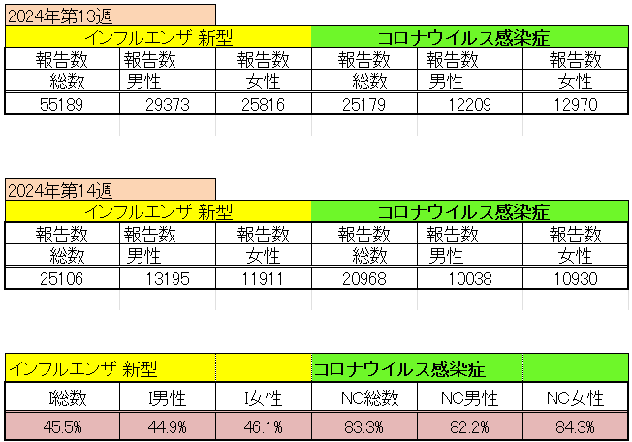
インフルエンザ と 新型コロナ

 |  | 注意

 |  | 対前週 インフルエンザ 44.5% 減少 新型コロナウイルス 16.7% 減少

15 感染症統計
食品表示 (12/11-12/17) |  |  |  |  |  |  |  |  |  |  |  |  |  | 届出感染症 第三類 細菌性赤痢菌
 |  |  |  |  |  |  |  |  |  |  |  |  |  | 全国 報告数推移 届出患者数（人）
 | 1月 | 2月 | 3月 | 4月 | 5月 | 6月 | 7月 | 8月 | 9月 | 10月 | 11月 | 12月 | 合計 |  | 1月 | 2月 | 3月 | 4月 | 5月 | 6月 | 7月 | 8月 | 9月 | 10月 | 11月 | 12月 | 合計
 | 68 | 56 | 67 | 103 | 188 | 415 | 607 | 866 | 556 | 366 | 224 | 136 | 3,654 |  | 8 | 9 | 13 | 7 | 9 | 9 | 8 | 11 | 9 | 19 | 11 | 12 | 124
 |  |  |  | 今週 |  |  |  |  |  |  |  |  |  |  |  |  |  | 今週
 |  |  |  | 25 |  |  |  |  |  |  |  |  |  |  |  |  |  | 2
2024年 | 102 | 102 | 113 | 46 |  |  |  |  |  |  |  |  |  | 2024年 | 4 | 4 | 4 | 2
2023年 | 82 | 62 | 99 | 112 | 224 | 526 | 521 | 768 | 454 | 390 | 416 | 154 | 3,808 | 2023年 | 1 | 1 | 4 | 2 | 2 | 7 | 7 | 3 | 1 | 7 | 7 | 5 | 47
2022年 | 81 | 39 | 72 | 89 | 258 | 416 | 554 | 568 | 578 | 337 | 169 | 168 | 3,329 | 2022年 | 0 | 5 | 4 | 1 | 1 | 1 | 1 | 1 | 0 | 0 | 0 | 2 | 16
2021年 | 81 | 48 | 71 | 128 | 171 | 350 | 569 | 553 | 458 | 306 | 220 | 229 | 3,184 | 2021年 | 1 | 2 | 1 | 0 | 0 | 0 | 1 | 1 | 0 | 1 | 0 | 0 | 7
2020年 | 112 | 85 | 60 | 97 | 95 | 305 | 544 | 449 | 475 | 505 | 219 | 98 | 3,044 | 2020年 | 16 | 1 | 19 | 3 | 13 | 1 | 2 | 2 | 0 | 24 | 4 | 2 | 87
2019年 | 84 | 100 | 77 | 80 | 236 | 438 | 631 | 752 | 523 | 427 | 253 | 136 | 3,737 | 2019年 | 7 | 7 | 13 | 3 | 8 | 11 | 5 | 11 | 9 | 9 | 20 | 37 | 140
2018年10月3日、山梨県内の宿坊を利用した2グループ42名が赤痢にかかりました。使用水や従事者からは赤痢菌が検出されておらず現在のところ感染源は不明です。
2018年 | 41 | 44 | 67 | 103 | 311 | 415 | 539 | 1,165 | 534 | 297 | 205 | 92 | 3,813 | 2018年 | 9 | 22 | 18 | 9 | 21 | 14 | 6 | 13 | 7 | 81 | 31 | 37 | 268
埼玉県と群馬県の総菜店で販売されたポテトサラダを食べた人が腸管出血性大腸菌O157に感染した、という集団食中毒に関するニュースが2017年8月21日以降、新聞やテレビで取り上げられました。
2017年 | 57 | 35 | 95 | 112 | 131 | 340 | 483 | 1339 | 614 | 349 | 236 | 68 | 3,859 | 2017年 | 19 | 12 | 8 | 12 | 7 | 15 | 16 | 12 | 16 | 6 | 12 | 6 | 141
2011年8月に外食チェーン店が原因とされた赤痢菌Shigella sonneiの広域集団感染事例が青森県、宮城県、山形県、福島県において発生した。本事例は、それとほぼ同時期に発生しておりその関連性が強く疑われた事例である。
※2024年 第15週（4/8～4/14） 現在 |  |  |  |  |  |  |  |  |  |  |  |  |  | ※2024年 第15週（4/8～4/14） 現在

 | 腸管出血性大腸菌 |  | 例年並み |  |  |  |  |  |  |  |  |  |  |  | 赤痢 | やや増加 コロナ前に近づく
Ｈ２９／８月は非常に多かった
コロナ５類移行に伴う 人の往来の増加、会食機会の増加。食肉原材不足から 衛生度合いの低い原材料の市場への放出?

腸管出血性大腸菌
 | 2024年 | 2023年 | 2022年 | 2021年 | 2020年 | 2019年 | 2018年
 | 102 | 82 | 81 | 81 | 112 | 84 | 41
 | 102 | 62 | 39 | 48 | 85 | 100 | 44
 | 113 | 99 | 72 | 71 | 60 | 77 | 67
 | 46 | 112 | 89 | 128 | 97 | 80 | 103
 |  | 224 | 258 | 171 | 95 | 236 | 311
 |  | 526 | 416 | 350 | 305 | 438 | 415
 |  | 521 | 554 | 569 | 544 | 631 | 539
 |  | 768 | 568 | 553 | 449 | 752 | 1,165
 |  | 454 | 578 | 458 | 475 | 523 | 534
 |  | 390 | 337 | 306 | 505 | 427 | 297
 |  | 416 | 169 | 220 | 219 | 253 | 205
 |  | 154 | 168 | 229 | 98 | 136 | 92
細菌性赤痢菌
 | 2024年 | 2023年 | 2022年 | 2021年 | 2020年 | 2019年 | 2018年
 | 4 | 1 | 0 | 1 | 16 | 7 | 9
 | 4 | 1 | 5 | 2 | 1 | 7 | 22
 | 4 | 4 | 4 | 1 | 19 | 13 | 18
 | 2 | 2 | 1 | 0 | 3 | 3 | 9
 |  | 2 | 1 | 0 | 13 | 8 | 21
 |  | 7 | 1 | 0 | 1 | 11 | 14
 |  | 7 | 1 | 1 | 2 | 5 | 6
 |  | 3 | 1 | 1 | 2 | 11 | 13
 |  | 1 | 0 | 0 | 0 | 9 | 7
 |  | 7 | 0 | 1 | 24 | 9 | 81
 |  | 7 | 0 | 0 | 4 | 20 | 31
 |  | 5 | 2 | 0 | 2 | 37 | 37

※2023年 第11週（3/13～3/19） 現在

 |  |  |  |  |  |  |  |  |  |  |  |  |  |  | 腸管系感染症は新型コロナウイルス予防の手洗い、手指消毒で
 |  |  |  |  |  |  |  |  |  |  |  |  |  |  | 圧倒的に感染防御できている

